Sheet2
検索内容 | アプリ未使用 |  |  |  | アプリ使用 |  |  |  |  |  |  |  | 使用 | 未使用
 | Jangさん | 豊原さん | 尾上さん | 今塩屋さん | 加瀬さん | 小林さん | 大谷さん | 橋口さん | 安田さん |  |  | 合計 | 41.75 | 66.9
知らない用語の意味の検索 |  |  |  |  |  |  |  |  |  |  |  | 平均 | 1.0705128205 | 1.7153846154
Salesforce：「OG」の意味 | 0.1 | 1 | 3 | 2 | 1 | 1.5 | 1 | 2
FINES：「XBJ」の意味 | 0.5 | 1 | 3 | 1 | 1 | 0.5 | 1 | 3 |  |  |  | 削減率 | 37.59
環境構築、必要なツールの検索
Salesforce：Salesforce DevToolsについて | 0.1 | 1 | 3 | 0.5 | 1 | 0.5 | 1 | 0.5
FINES：環境構築で必要なツール類について | 1 | 1 | 3 | 2 | 1 | 0.5 | 4 | 1
開発時の注意事項
Salesforce：ページレイアウト作成時注意点 | 0.1 | 1 | 3 | 2 | 1 | 0.5 | 1 | 0.5
FINES：単体テスト時のルールについて |  | 3 | 5 | 6 |  | 0.5 | 1 | 1
納品手順
Salesforce：要望対応の納品手順について | 0.1 | 1 | 5 | 2 | 1 | 0.5 | 3 | 0.75
FINES：納品手順について | 0.2 | 1 | 3 | 0.5 | 1 | 0.5 | 1 | 1
過去の事象の検索
Salesforce：2バイト文字をURLエンコードする際に不具合 | 0.1 | 1 | 3 | 2 | 1 | 0.5 | 1 | 1
FINES：ConcurrentModificationExceptionが発生した場合 | 0.2 | 1 | 3 | 0.5 | 1 | 0.5 | 1 | 1

検索内容 | アプリ未使用 |  |  |  | アプリ使用 |  |  |  |  |  |  |  | 使用 | 未使用
 | Jangさん | 豊原さん | 尾上さん | 今塩屋さん | 加瀬さん | 小林さん | 大谷さん | 橋口さん | 安田さん |  |  | 合計 | 27.5 | 21.5
勤怠の提出方法 | 0.2 | 1 | 3 | 0.5 |  |  | 3 | 6 |  |  |  | 平均 | 2.1153846154 | 1.075
鹿児島ｼｽﾃﾑ開発2課の2024/7/26の朝礼共有事項について | 0.2 | 1 | 3 | 0.5 | 1 | 0.5 | 1 | 0.75
フレックス利用時の勤怠提出について | 0.2 | 1 | 1 | 0.5 |  | 0.5 | 3 | 0.75 |  |  |  | 削減率 | -96.78
出張時のToDoについて | 0.2 | 1 | 3 | 0.5 | 1 |  | 5 | 3
ソフトウェアインストール時の申請について | 0.2 | 1 | 3 | 0.5 |  |  |  | 2

検索内容 | アプリ未使用 |  |  |  | アプリ使用 |  |  |  |  |  |  |  | 使用 | 未使用
 | Jangさん | 豊原さん | 尾上さん | 今塩屋さん | 加瀬さん | 小林さん | 大谷さん | 橋口さん | 安田さん |  |  | 合計 | 15.75 | 34.1
Tabnine(コード補完ツール)について | 0.2 | 2 | 3 | 0.5 | 1 |  | 1 | 0.5 |  |  |  | 平均 | 0.82894736842 | 1.705
ZOOMアプリの作り方について | 0.5 | 3 | 3 | 0.5 | 1 | 0.5 | 1 | 0.75
MySQLでLOAD DATA LOCALを使うときの注意事項について | 0.2 | 1 | 3 | 0.5 | 1 | 0.5 | 1 | 0.75 |  |  |  | 削減率 | 51.38
JSTQB認定試験FoundationLevelについて（試験の概要や合格体験記について） | 0.2 | 3 | 3 | 2 | 1 | 0.5 | 1 | 0.75
GitHubの使い方について | 0.5 | 2 | 5 | 1 | 1 | 0.5 | 1 | 1
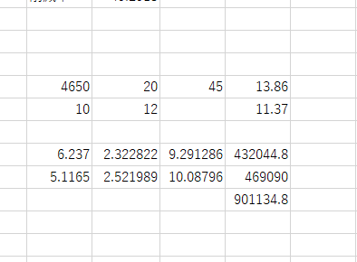
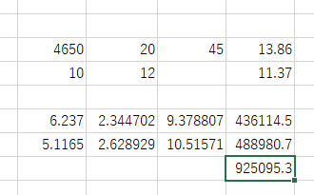
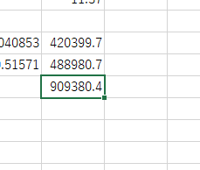
 |  |  |  |  |  |  |  |  |  |  |  | 4650 | 20 | 45 | 13.86 | 10
 |  |  |  |  |  |  |  |  |  |  |  | 10 | 12 |  | 11.37 | 10

 |  |  |  |  |  |  |  |  |  |  |  | 6.24 | 3.76 | 15.04 | 699360
 |  |  |  |  |  |  |  |  |  |  |  | 5.12 | 5.14 | 20.56 | 956040
 |  |  |  |  |  |  |  |  |  |  |  |  |  |  | 1655400
 |  |  |  |  |  |  |  |  |  |  |  |  |  | 35.6
 |  |  |  |  |  |  |  |  |  |  |  |  |  | 165540

検索内容 |  |  |  |  | 合計 | 平均
勤怠の提出方法 | 0.2 | 1 | 3 | 0.5 | 4.7 | 1.175 |  |  | 3 | 6 | 2
鹿児島ｼｽﾃﾑ開発2課の2024/7/26の朝礼共有事項について | 0.2 | 1 | 3 | 0.5 | 4.7 | 1.175 |  | 0.5 | 1 | 0.75 | 1
フレックス利用時の勤怠提出について | 0.2 | 1 | 1 | 0.5 | 2.7 | 0.675 |  | 0.5 | 3 | 0.75 | 1
出張時のToDoについて | 0.2 | 1 | 3 | 0.5 | 4.7 | 1.175 |  |  | 5 | 3 | 1
ソフトウェアインストール時の申請について | 0.2 | 1 | 3 | 0.5 | 4.7 | 1.175 |  |  |  | 2
合計 | 1 | 5 | 13 | 2.5 | 21.5 | 5.375 |  | 1 | 12 | 12.5 | 5
平均 |  |  |  |  | 4.3 | 1.075

検索内容
Tabnine(コード補完ツール)について | 0.2 | 2 | 3 | 0.5 | 5.7 |  |  |  | 1 | 0.5 | 1
ZOOMアプリの作り方について | 0.5 | 3 | 3 | 0.5 | 7 |  |  | 0.5 | 1 | 0.75 | 1
MySQLでLOAD DATA LOCALを使うときの注意事項について | 0.2 | 1 | 3 | 0.5 | 4.7 |  |  | 0.5 | 1 | 0.75 | 1
JSTQB認定試験FoundationLevelについて（試験の概要や合格体験記について） | 0.2 | 3 | 3 | 2 | 8.2 |  |  | 0.5 | 1 | 0.75 | 1
GitHubの使い方について | 0.5 | 2 | 5 | 1 | 8.5 |  |  | 0.5 | 1 | 1 | 1
合計 | 1.6 | 11 | 17 | 4.5 | 34.1 |  |  | 2 | 5 | 3.75 | 5

